问题
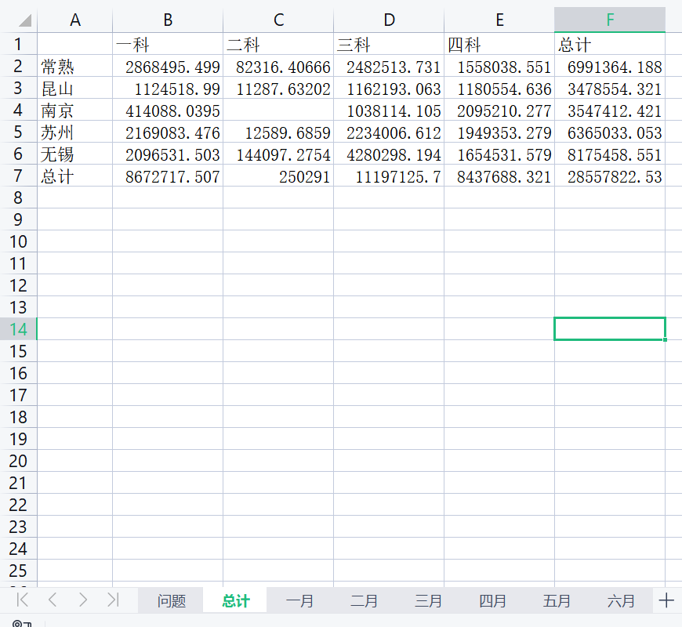
 |  | 课后小练习

任务：
 | 将“一月”至“六月”工作表中六个月数据合并统计在“总计”表中，完成效果见下图。

